2021_06_data
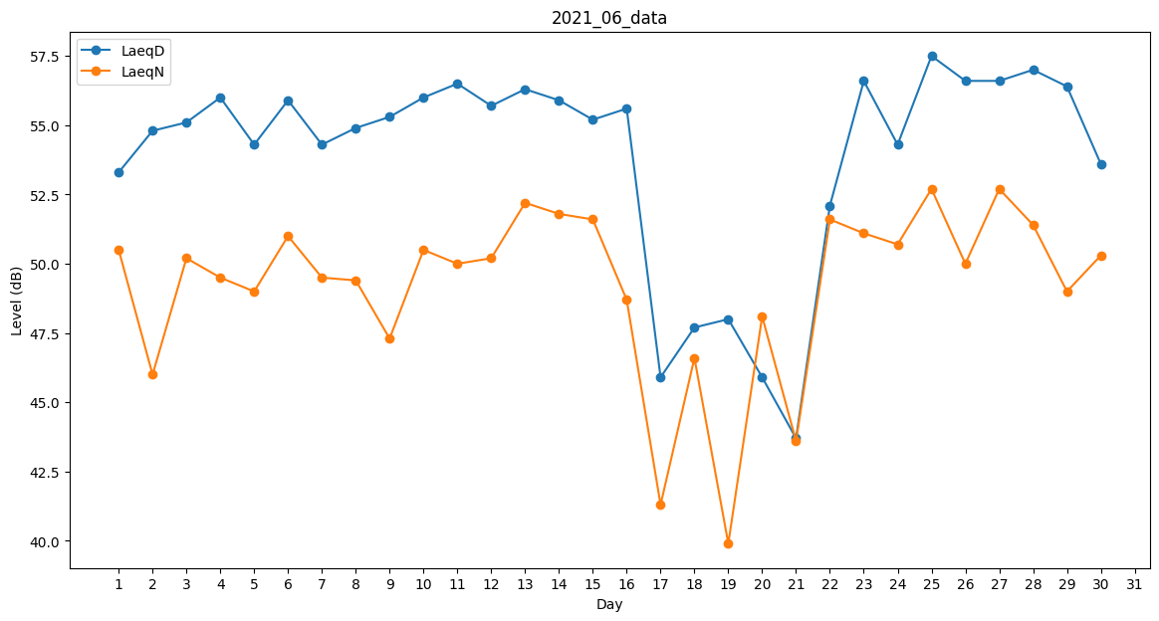
Day | LaeqD | LaeqN
1 | 53.3 | 50.5
2 | 54.8 | 46
3 | 55.1 | 50.2
4 | 56 | 49.5
5 | 54.3 | 49
6 | 55.9 | 51
7 | 54.3 | 49.5
8 | 54.9 | 49.4
9 | 55.3 | 47.3
10 | 56 | 50.5
11 | 56.5 | 50
12 | 55.7 | 50.2
13 | 56.3 | 52.2
14 | 55.9 | 51.8
15 | 55.2 | 51.6
16 | 55.6 | 48.7
17 | 45.9 | 41.3
18 | 47.7 | 46.6
19 | 48 | 39.9
20 | 45.9 | 48.1
21 | 43.7 | 43.6
22 | 52.1 | 51.6
23 | 56.6 | 51.1
24 | 54.3 | 50.7
25 | 57.5 | 52.7
26 | 56.6 | 50
27 | 56.6 | 52.7
28 | 57 | 51.4
29 | 56.4 | 49
30 | 53.6 | 50.3

